ログイン方法
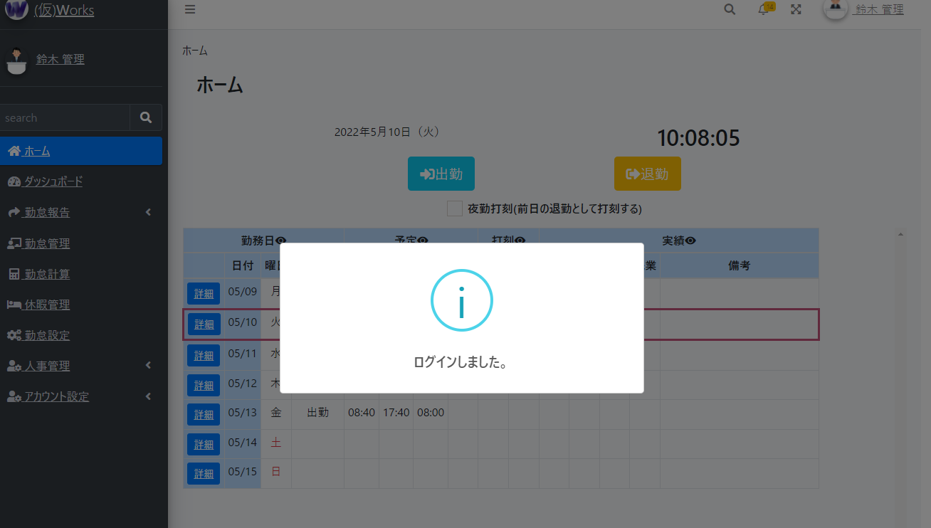
① 以下のURLにアクセスし、デモアカウントを使用して、右上のログインリンクを押してください。
鈴木 管理が全機能権限を持っています。鈴木 １郎が一部の機能権限を持っています。
上記以外は基本的な機能を使用可能となります。
 | https://kari-works.com/
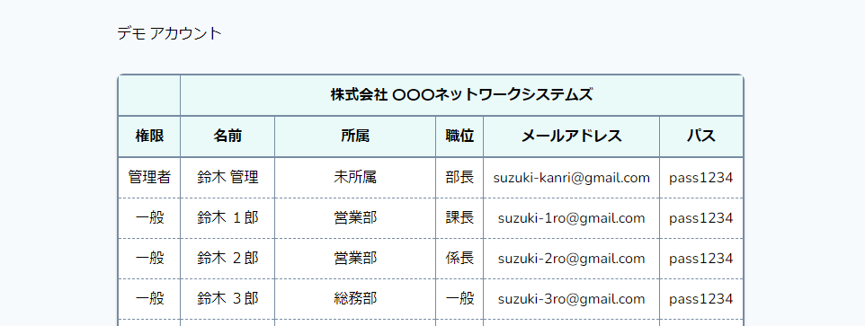

② ①の使用したいアカウントのメールアドレス、パスを入力してログインしてください。
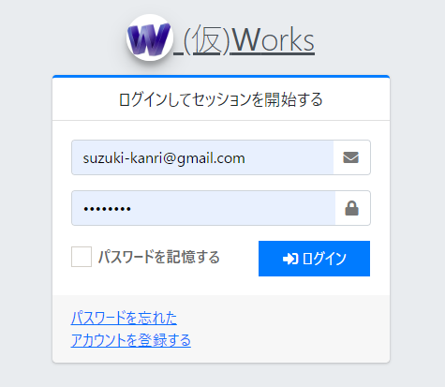

③ ホーム画面が表示されればログイン完了です。

ホーム
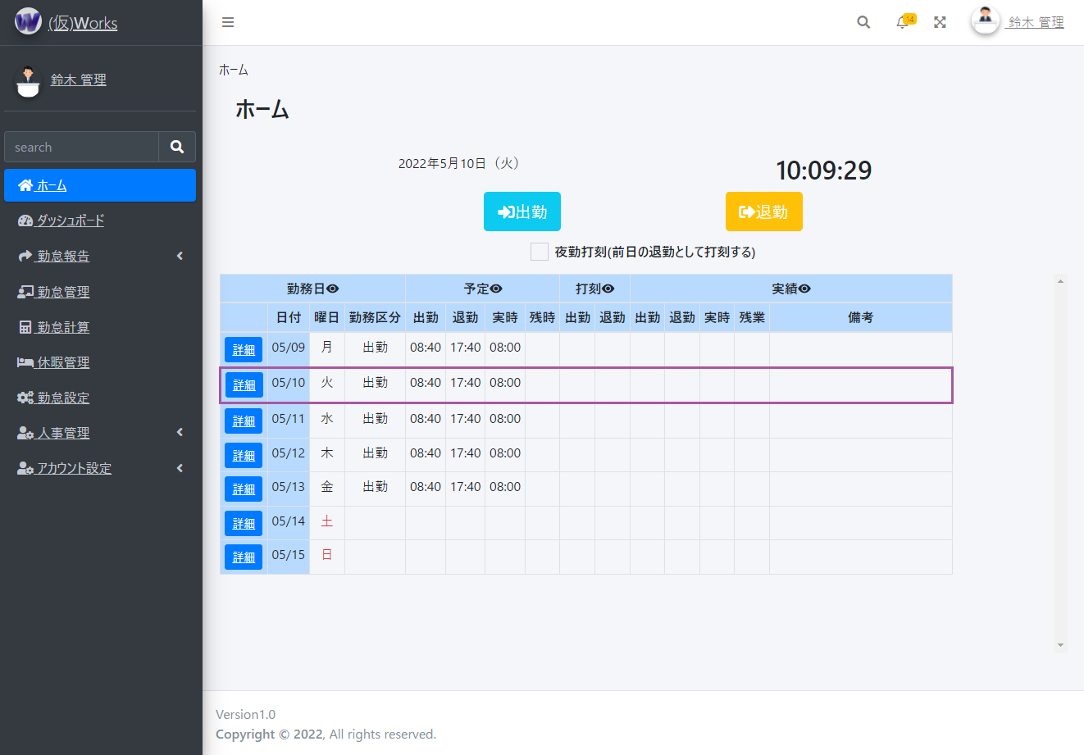
① ホーム画面では、出勤、退勤の打刻を行うことができます。
●夜勤の場合等、退勤時に日付が変わっている場合は、日付が変わる前の退勤として扱う必要があります。
その場合は、夜勤打刻にチェックを入れて退勤をしてください。
●直近１週間の勤怠情報を表示し、詳細ボタンで対象の勤怠情報を確認できます。
●ヘッダーの「目」のマークは、一部の表示・非表示切り替えが行えます。スマホなどで見る場合で横スクロールが長い場合に活用してください。

ダッシュボード
① 従業員の打刻状況をリアルタイムで確認できます。
●①カレンダーで対象の日付を選択できます。
●②時系列で打刻した従業員の順に表示されます。出勤日なのに打刻が無かったり、打刻忘れがあった場合など一目で確認可能です。
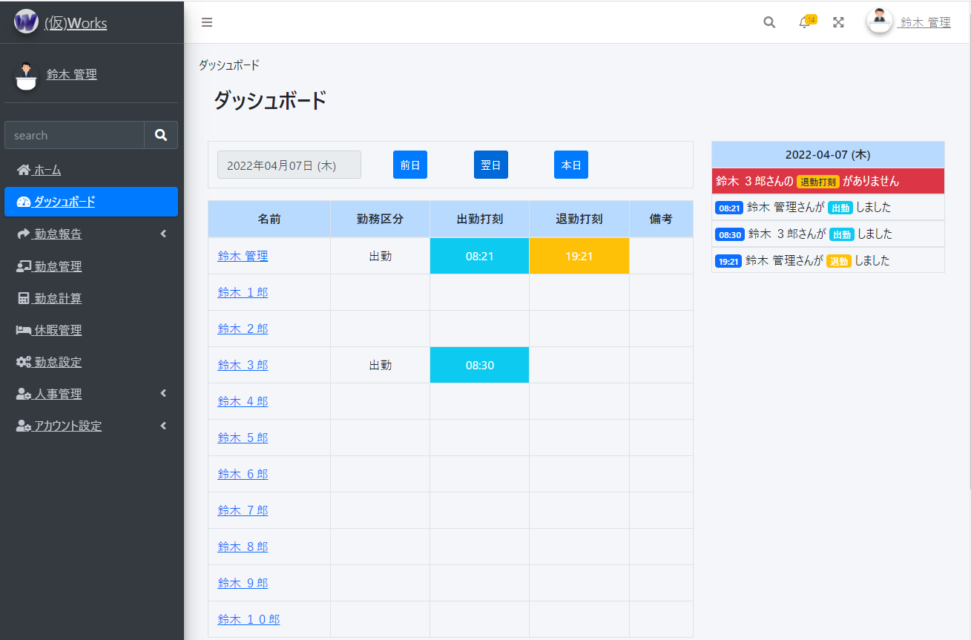

①
②

② 勤怠状況をグラフで直観的に把握し、リスクを特定できます。※イメージ図になります。開発中です。

勤怠報告 ⇒ 勤怠一覧
① 従業員の勤怠状況を確認できます。
●①カレンダーで対象の月を選択できます。
●②勤怠報告対象の従業員の氏名と社員番号が表示されます。
●③対象月の勤務した日数と予定の勤務時間、残業時間(※勤務時間に含まれる)と実際に勤務した実績の勤務時間、残業時間(※勤務時間に含まれる)が表示されます。
●④勤務区分がそれぞれ合計数が表示されます。
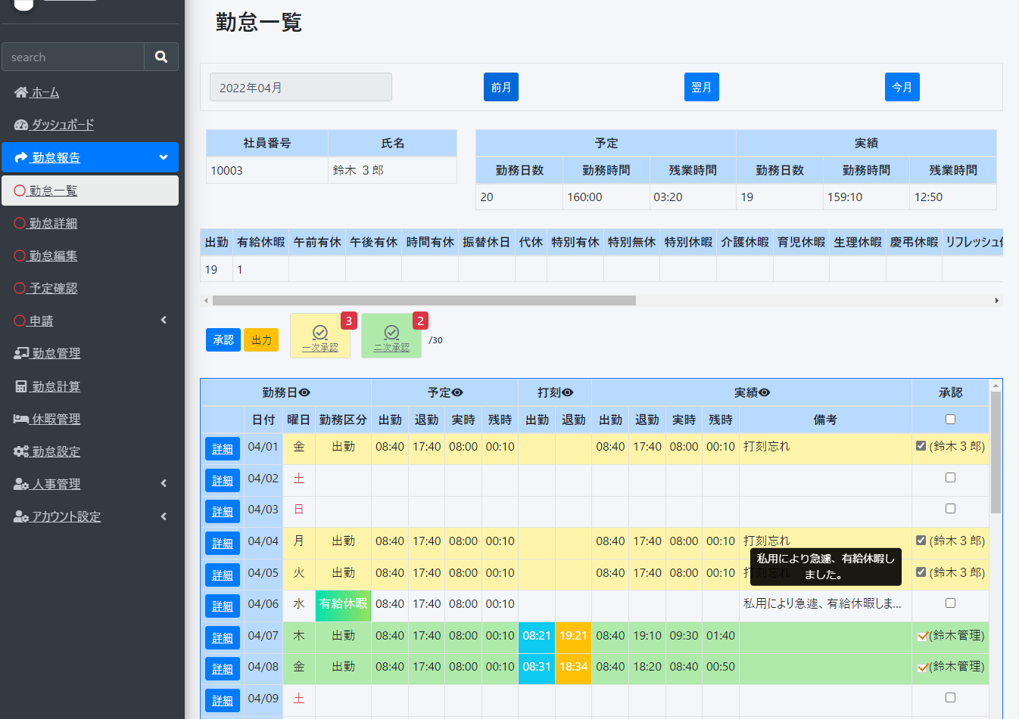
①

②
③

④

② 日毎の勤怠状況を確認できます。
●①各日毎の承認にチェックを入れ、承認ボタンを押すと背景色が変更され、承認者と承認日付が表示されます。
従業員は自己承認の意味で一次承認となります。こちらはいつでも承認解除が出来ます。上司、または管理者が二次承認を行うと承認解除不可となります。
また、上司、管理者は一次承認を解除することができます。
●②一次承認した数、二次承認した数を表示します。対象月の月末日を表示します。ボタンをクリックでヘルプを表示します。
●③対象日の勤怠詳細画面を表示します。

①
②

③

③ 勤怠情報を出力できます。
●①出力ボタンを押すと、出力タイプを選択できる画面が表示されます。
PCではどのブラウザ(Safari,Google Chrome等)でも出力可能ですが、スマホ端末だと出力されない可能性があります。
また、他のウェブサービスとの連携も検討中です。(マネーフォワード等に提供できるように出力形式を変更するなど。)
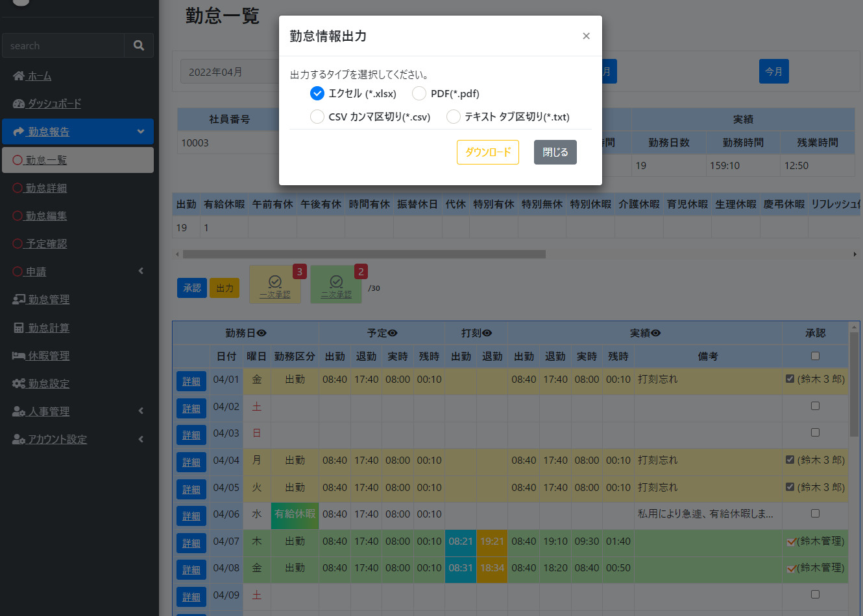

①

勤怠報告 ⇒ 勤怠詳細
① 日毎の勤怠詳細を参照・承認・解除できます。
●①カレンダーで対象の日付を選択できます。
●②勤怠報告対象の従業員の氏名と社員番号が表示されます。 | ※実時…労働した時間
●③予定の実時、残時(※実時に含まれる)と実際に勤務した実績の実時、残時(※実時に含まれる)が表示されます。 | ※残時…残業した時間
●④勤怠編集画面を表示します。
●⑤承認にチェックを入れ、承認ボタンを押すと背景色が変更され、承認者と承認日付が表示されます。
従業員は自己承認の意味で一次承認となります。こちらはいつでも承認解除が出来ます。上司、または管理者が二次承認を行うと承認解除不可となります。
また、上司、管理者は一次承認を解除することができます。
●⑥ボタンをクリックでヘルプを表示します。

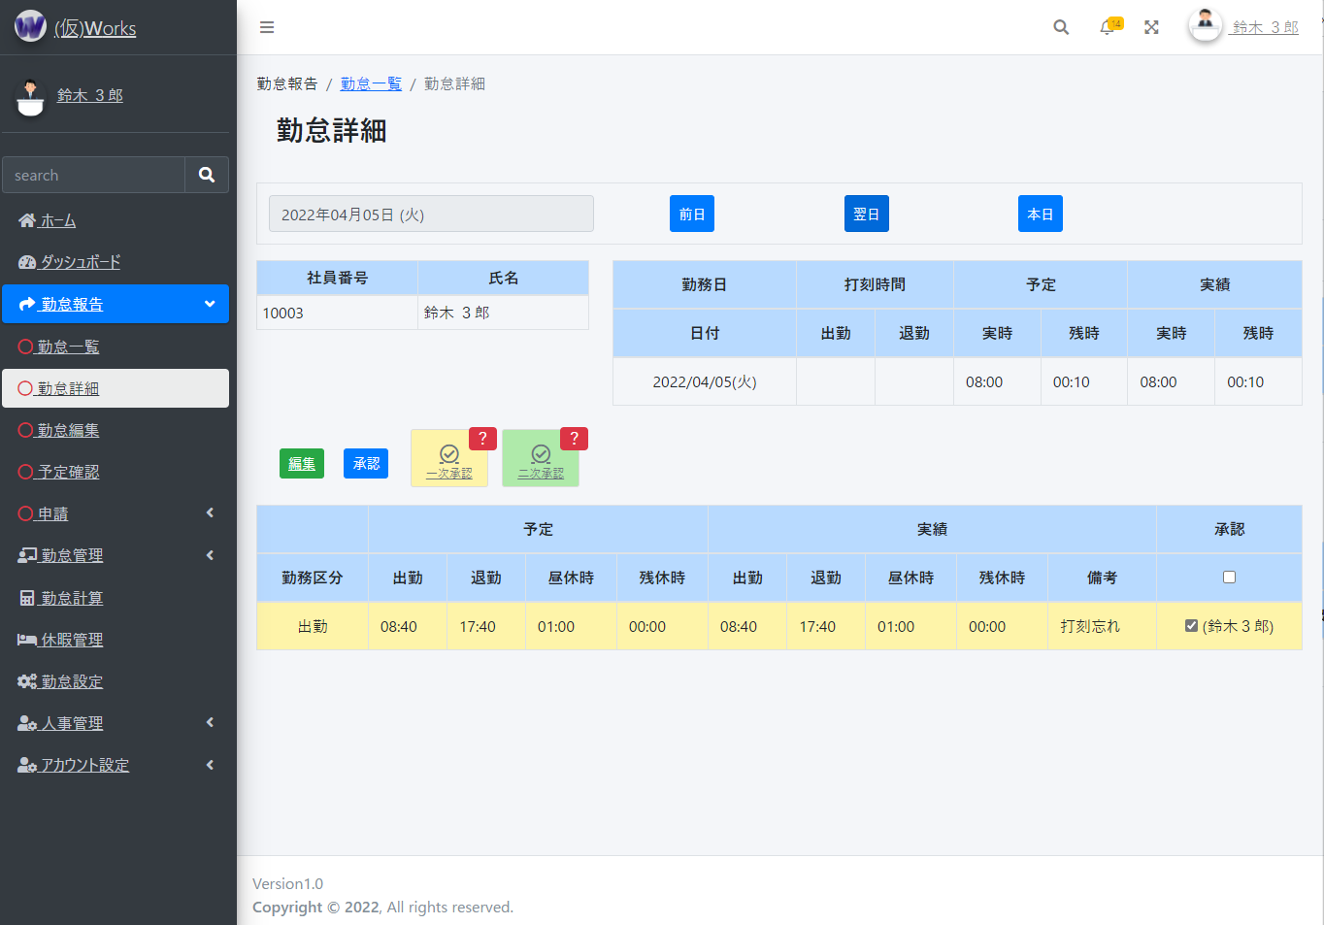

①

②
③

④
⑤
⑥

勤怠報告 ⇒ 勤怠編集
① 日毎の勤怠詳細を参照・承認・解除できます。
●①勤怠報告対象の従業員の氏名と社員番号が表示されます。 | ※実時…労働した時間
●②予定の実時、残時(※実時に含まれる)と実際に勤務した実績の実時、残時(※実時に含まれる)が表示されます。 | ※残時…残業した時間
●③勤務区分を選択出来ます。休日は何も選択せず、勤務日、その他有給などがあればそちらを選択してください。
●④出勤する予定があれば予定時間を選択できます。基本的に平日は一括で予定を入れています。※会社のデフォルト勤務時間帯が入力されます。
予定がない場合は「予定無しに選択する」をチェックして登録・更新してください。
●⑤出勤した実績があれば実績時間を選択できます。
予定通りに出勤した場合は「予定通りに選択する」をチェックして登録・更新してください。
●⑥何かお伝えしておくことがあれば入力してください。(出勤打刻、退勤打刻忘れ、有給申請の理由など)

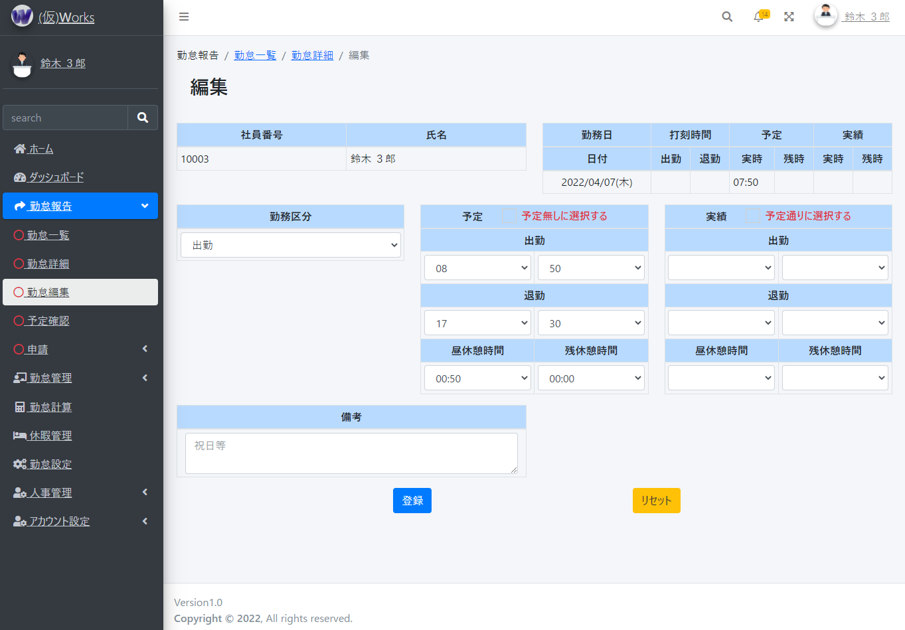

①
②

③
④
⑤

⑥

勤怠管理 ⇒ 勤怠状況
① 従業員の勤怠状況を確認できます。
●①カレンダーで対象の日付を選択できます。
●②各日毎の承認にチェックを入れ、承認ボタンを押すと背景色が変更され、承認者と承認日付が表示されます。
上司、または管理者が二次承認を行えます。
●③ボタンをクリックでヘルプを表示します。
●④対象の従業員の勤怠一覧を表示します。
●⑤承認状況を表示し、承認・解除が出来ます。 「！」マークは勤怠データが登録されていないことを表しています。

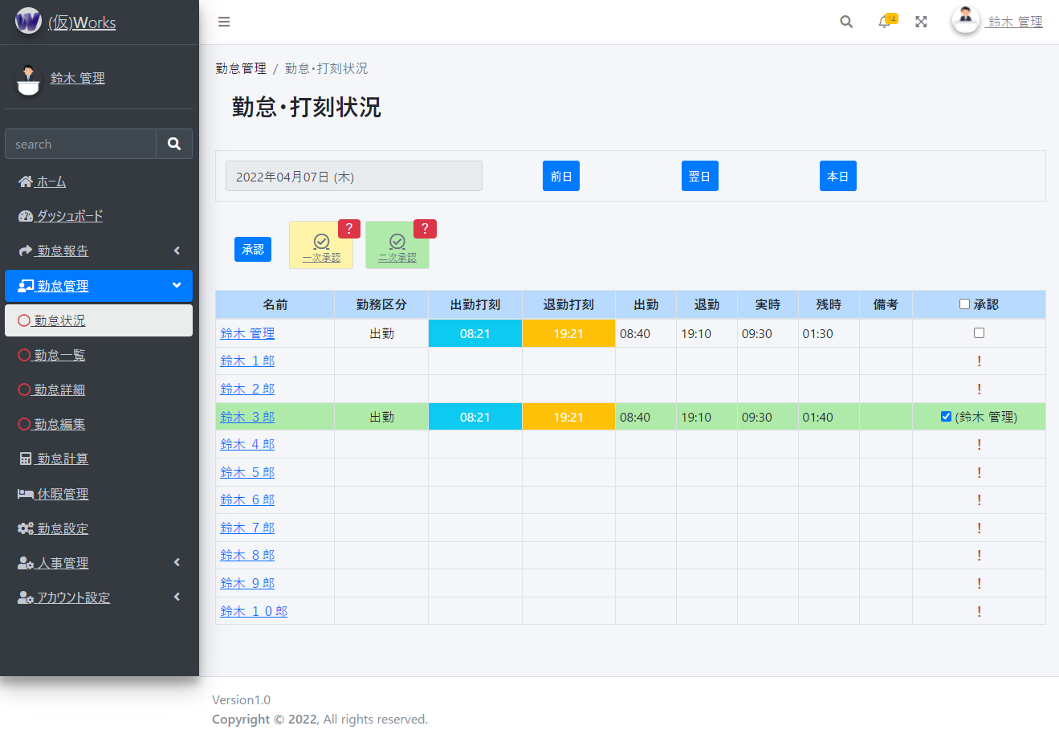

①

②
③

⑤
④

勤怠管理 ⇒ 勤怠一覧
① 従業員の勤怠一覧を確認できます。
●①カレンダーで対象の月を選択できます。
●②勤怠管理対象の従業員の氏名と社員番号が表示されます。※自身の勤怠報告とほぼ同じ画面ですが、氏名を確認し、自身の勤怠でない事を確認してください。
●③対象月の勤務した日数と予定の勤務時間、残業時間(※勤務時間に含まれる)と実際に勤務した実績の勤務時間、残業時間(※勤務時間に含まれる)が表示されます。
②
●④勤務区分がそれぞれ合計数が表示されます。

①

②
③

④

③ 日毎の勤怠状況を確認できます。
●①各日毎の承認にチェックを入れ、承認ボタンを押すと背景色が変更され、承認者と承認日付が表示されます。
上司、または管理者が二次承認を行うと承認解除不可となります。
また、上司、管理者は一次承認を解除することができます。
●②一次承認した数、二次承認した数を表示します。対象月の月末日を表示します。ボタンをクリックでヘルプを表示します。
●③対象日の勤怠詳細画面を表示します。
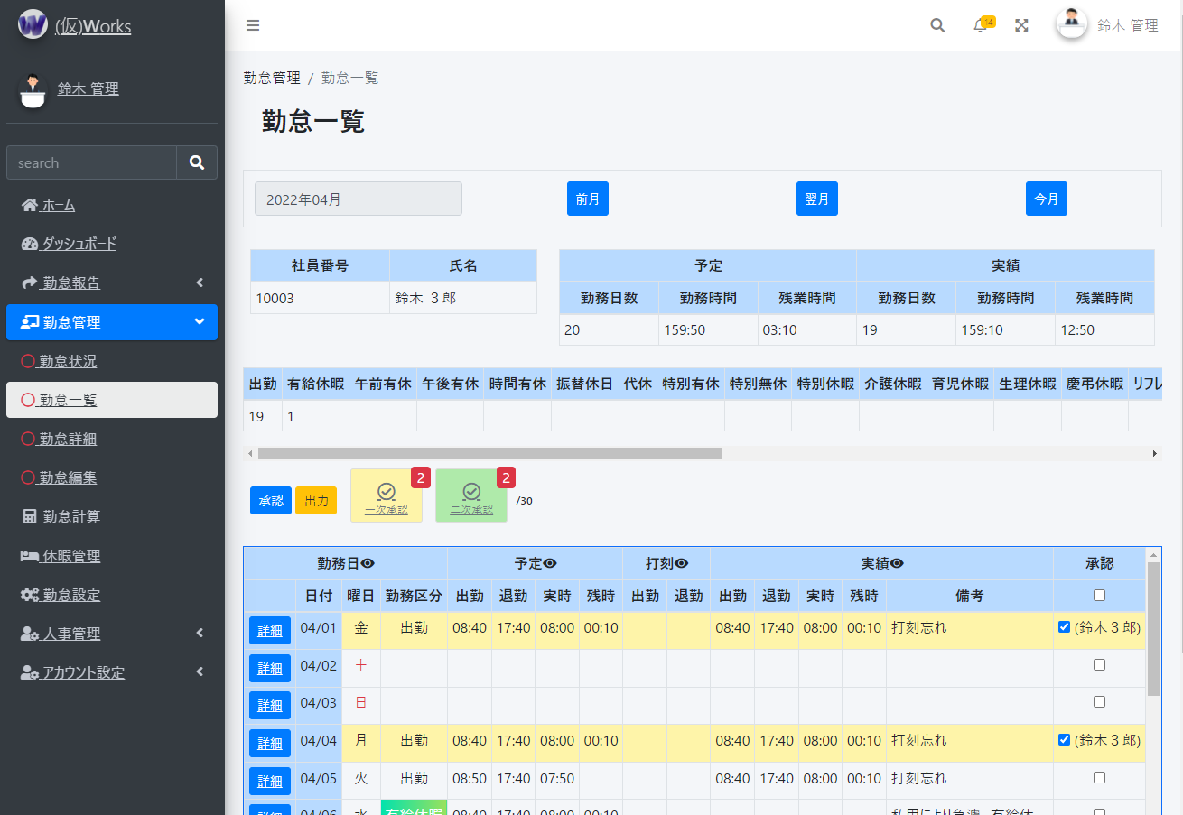

①
②

③

④ 勤怠情報を出力できます。
●①出力ボタンを押すと、出力タイプを選択できる画面が表示されます。
PCではどのブラウザ(Safari,Google Chrome等)でも出力可能ですが、スマホ端末だと出力されない可能性があります。
また、他のウェブサービスとの連携も検討中です。(マネーフォワード等に提供できるように出力形式を変更するなど。)
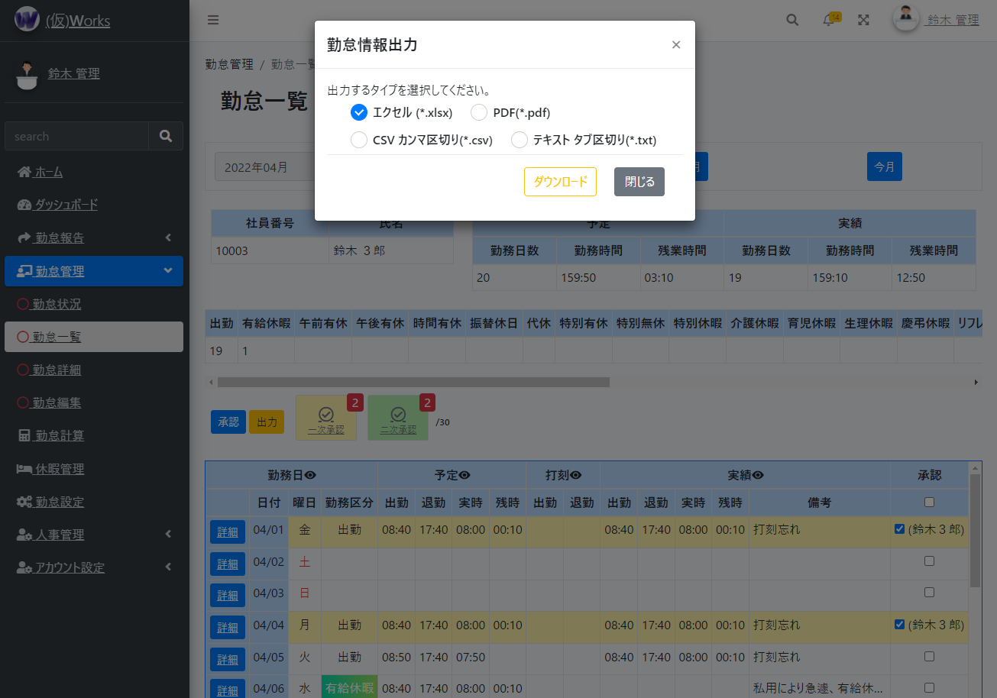

①

勤怠管理 ⇒ 勤怠詳細
① 日毎の勤怠詳細を参照・承認・解除できます。
●①カレンダーで対象の日付を選択できます。
●②勤怠報告対象の従業員の氏名と社員番号が表示されます。 | ※実時…労働した時間
●③予定の実時、残時(※実時に含まれる)と実際に勤務した実績の実時、残時(※実時に含まれる)が表示されます。 | ※残時…残業した時間
●④勤怠編集画面を表示します。
●⑤承認にチェックを入れ、承認ボタンを押すと背景色が変更され、承認者と承認日付が表示されます。
従業員は自己承認の意味で一次承認となります。こちらはいつでも承認解除が出来ます。上司、または管理者が二次承認を行うと承認解除不可となります。
また、上司、管理者は一次承認を解除することができます。
●⑥ボタンをクリックでヘルプを表示します。

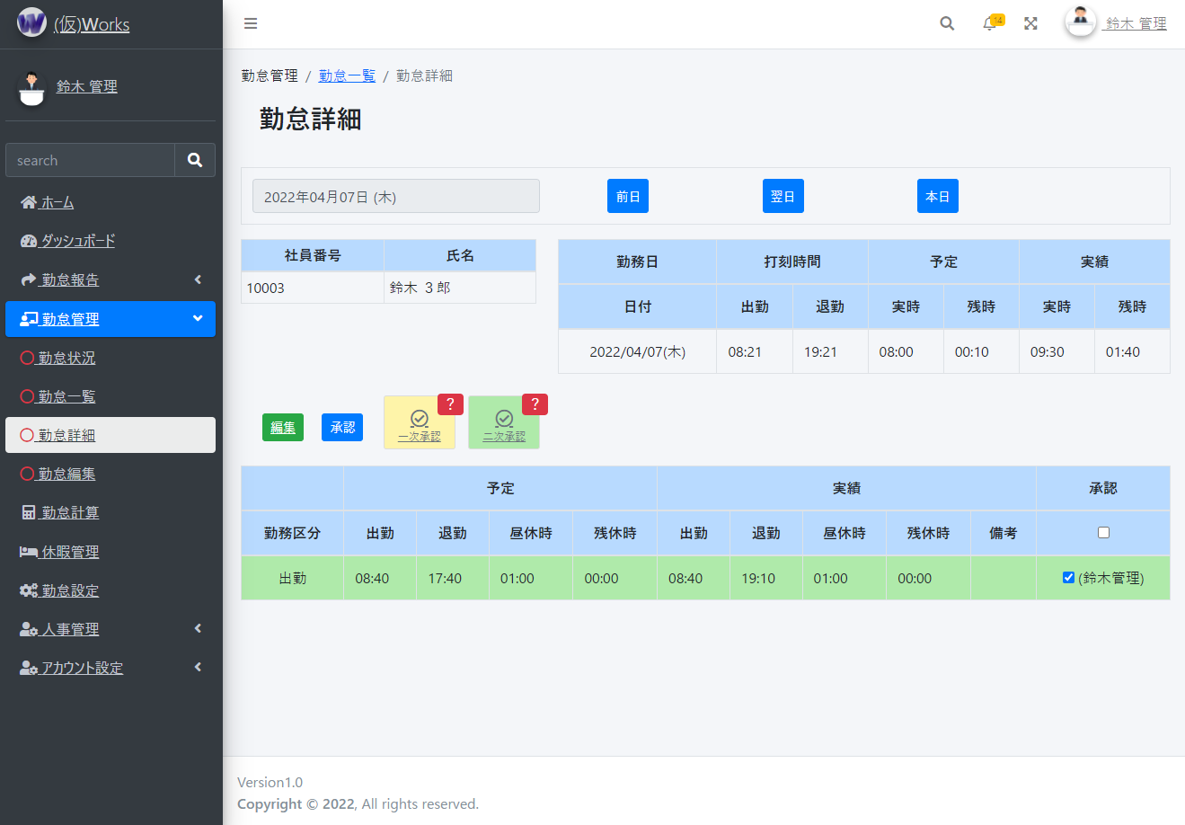

①

②
③

④
⑤
⑥

勤怠管理 ⇒ 勤怠編集
① 日毎の勤怠詳細を参照・承認・解除できます。
●①勤怠報告対象の従業員の氏名と社員番号が表示されます。 | ※実時…労働した時間
●②予定の実時、残時(※実時に含まれる)と実際に勤務した実績の実時、残時(※実時に含まれる)が表示されます。 | ※残時…残業した時間
●③勤務区分を選択出来ます。休日は何も選択せず、勤務日、その他有給などがあればそちらを選択してください。
●④出勤する予定があれば予定時間を選択できます。基本的に平日は一括で予定を入れています。※会社のデフォルト勤務時間帯が入力されます。
予定がない場合は「予定無しに選択する」をチェックして登録・更新してください。
●⑤出勤した実績があれば実績時間を選択できます。
予定通りに出勤した場合は「予定通りに選択する」をチェックして登録・更新してください。
●⑥何かお伝えしておくことがあれば入力してください。(出勤打刻、退勤打刻忘れ、有給申請の理由など)

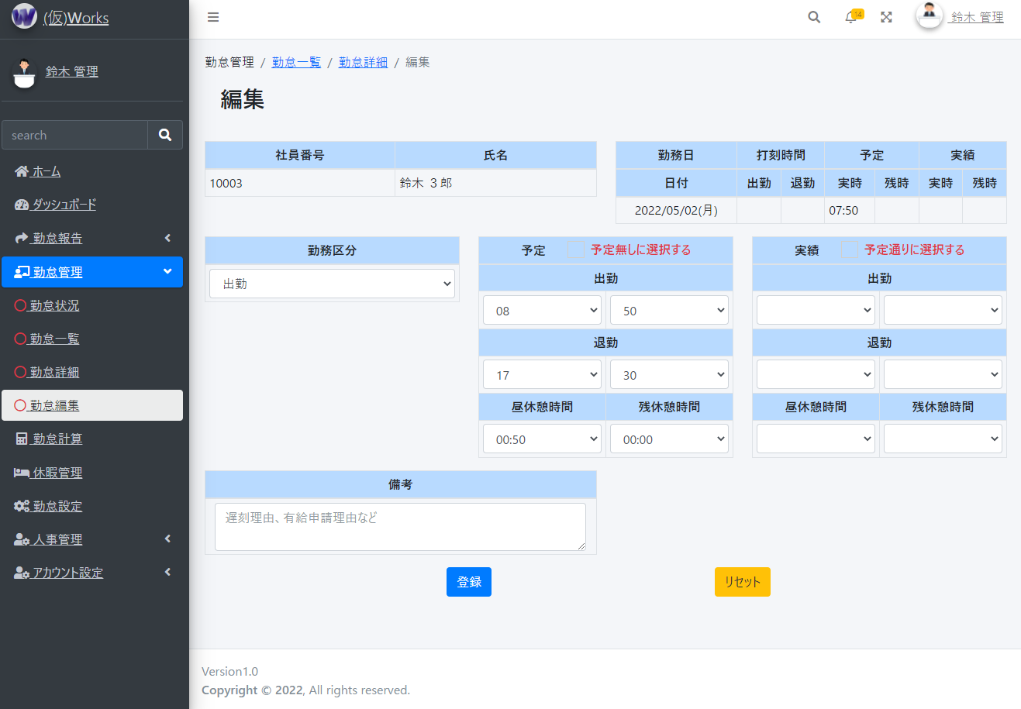

①
②

③
④
⑤

⑥

人事管理 ⇒ 社員一覧
① 従業員情報を検索できます。
●①詳細な検索ができます。※スマホ画面ではデフォルトで非表示となっています。詳細検索枠の右上の＋、－マークで切り替えられます。
氏名の完全一致でも部分一致でも検索が可能。
社員コードは完全一致で検索できます。
所属、職位、勤務地、雇用契約でも検索できます。
年齢の一致、以上、以下でも検索できます。
勤続年数の一致、以上、以下でも検索できます。
性別でも検索できます。※デフォルトは指定なし
在籍状況でも検索できます。※デフォルトは指定なし

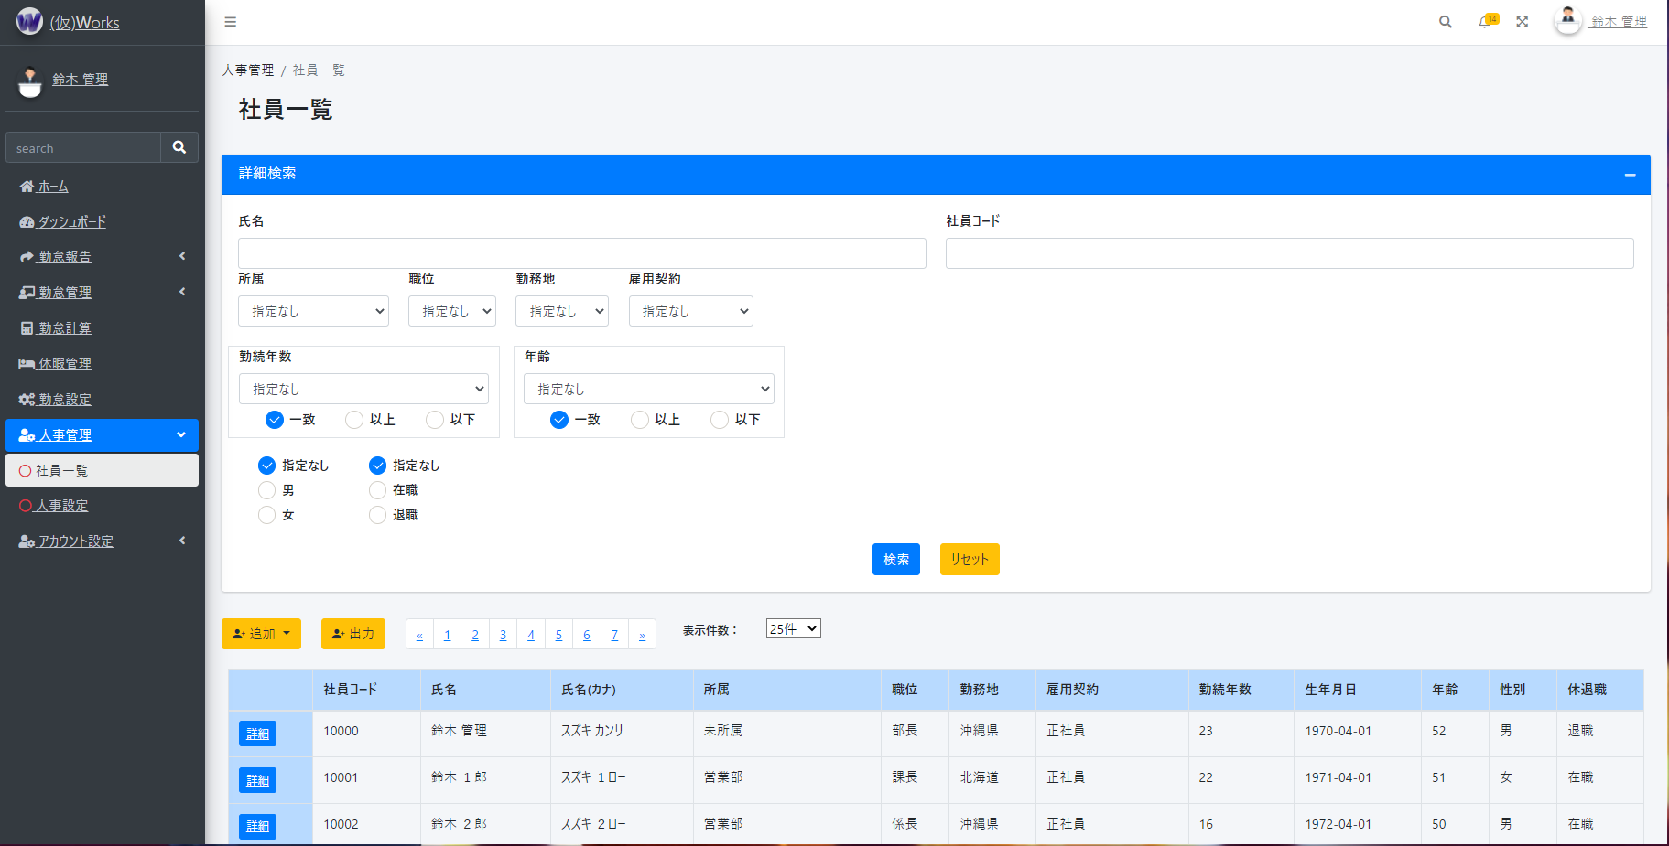

①

② 新しく従業員を登録できます。
●①手動で追加する画面へリンクします。
アップロードで一括登録出来ます。※アップロードは現在使用不可

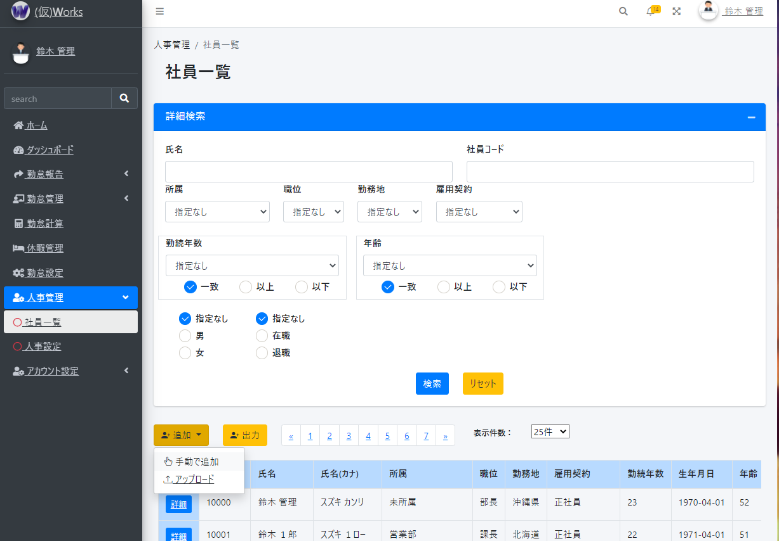

①

③ 従業員情報を出力できます。
●①出力ボタンを押すと、出力タイプを選択できる画面が表示されます。
PCではどのブラウザ(Safari,Google Chrome等)でも出力可能ですが、スマホ端末だと出力されない可能性があります。
出力情報は詳細検索で検索されている場合はそちらを元に出力します。検索を行っていない場合は全従業員が出力されます。

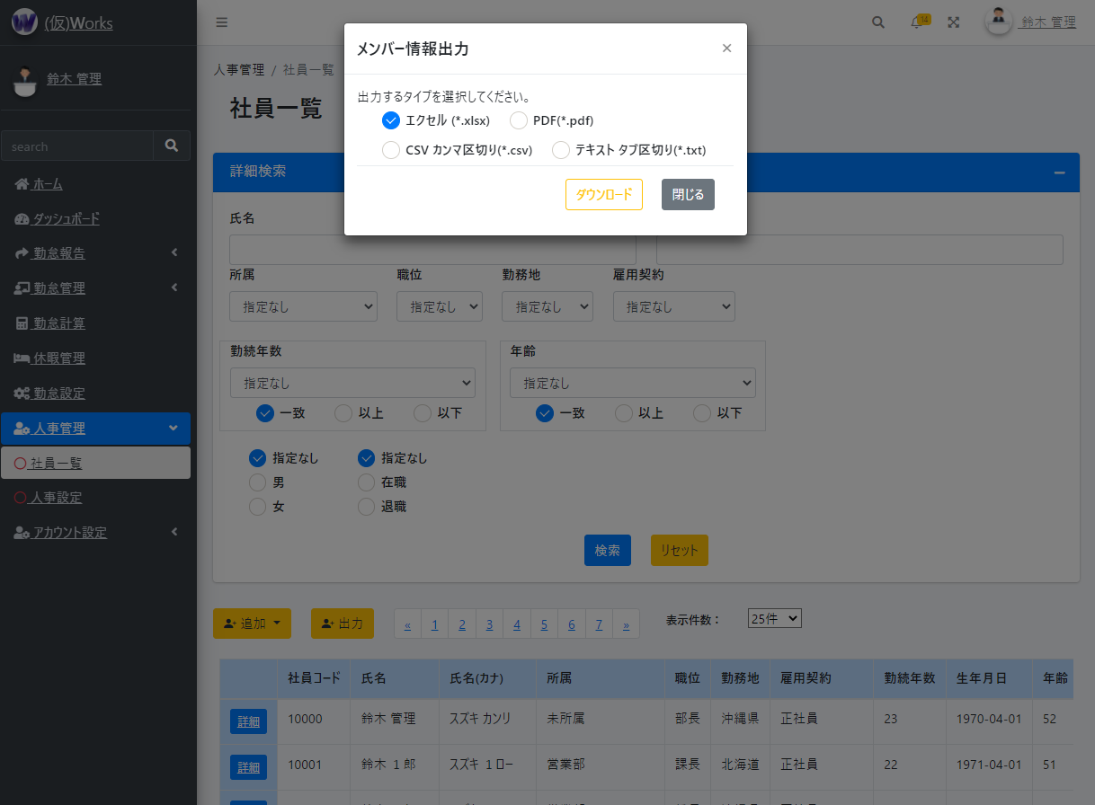

①

人事管理 ⇒ 社員一覧 ⇒ 社員登録
① 従業員を登録できます。

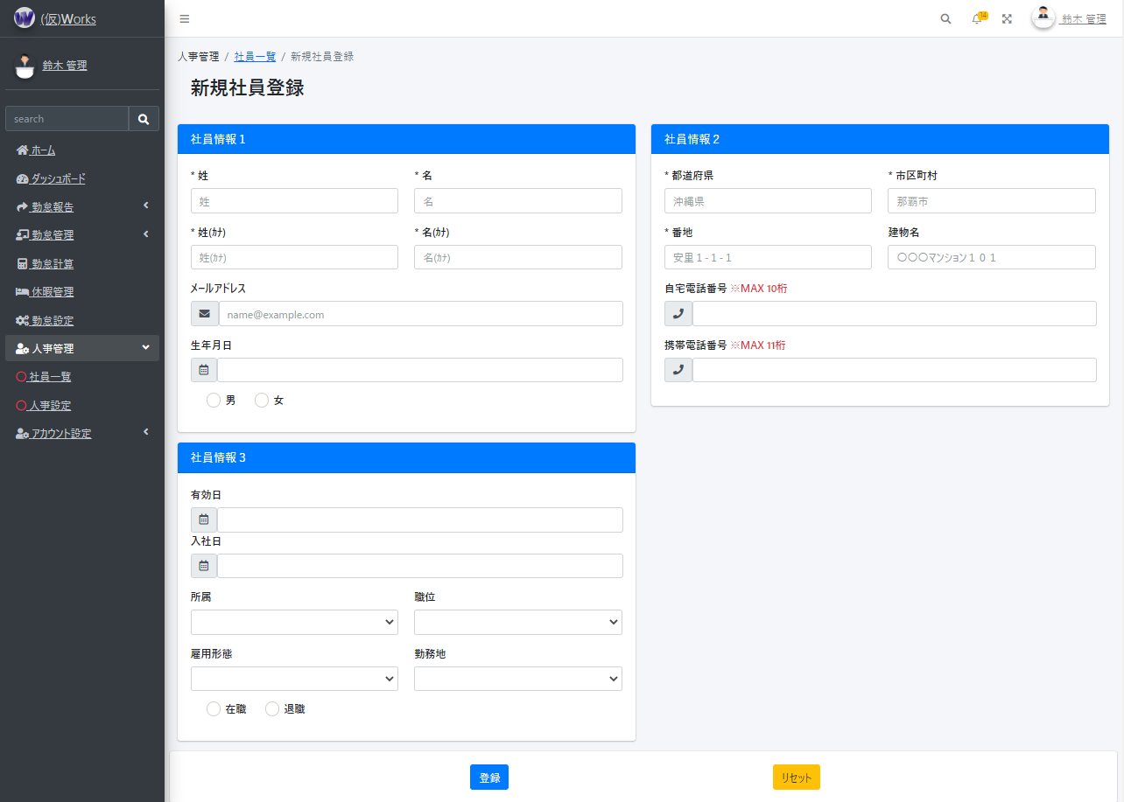

② 新しく従業員を登録できます。
●①手動で追加する画面へリンクします。
アップロードで一括登録出来ます。※アップロードは現在使用不可

アカウント設定 ⇒ パスワード変更
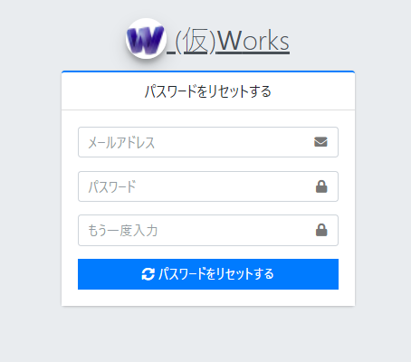
① パスワード変更ができます。
●①自身のメールアドレスにリセット用のメールを送信する

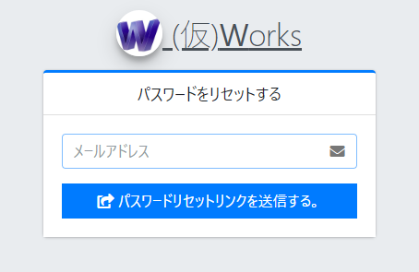

①

●②パスワード再設定ボタン、またはリンクをクリックする

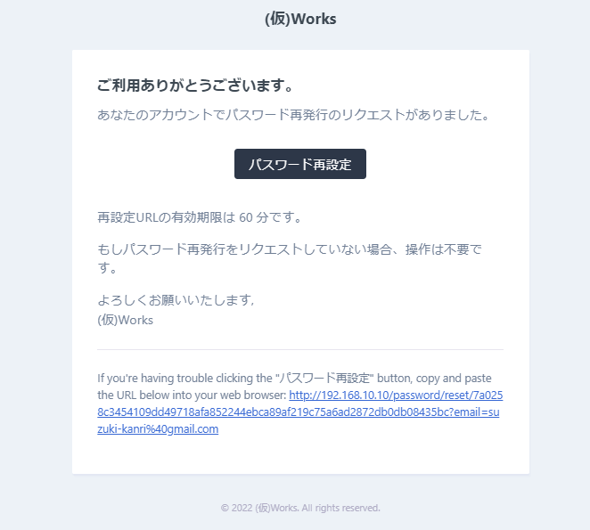

②

②

●③再度、メールアドレスを入力してください。
新しいパスワードを入力し、もう一度入力してください。
パスワードをリセットし、ホーム画面が表示出来たら完了です。

